CASO DE USO
 | FORMATO DE CASOS DE PRUEBAS
 | CO12
 | CASO DE USO | Asignar operario a pedido
 | PRUEBA | Validar la asignacion de un operario a un pedido
 | DESCRIPCIÓN | Verificar si el sistema permite asignarle un operario a un pedido
 | CONDICIONES DE EJECUCIÓN | Solo el administrador y el vendedor pueden realizar estos movimientos
 | MÓDULO | Pedidos

# | ENTRADA | RESULTADO ESPERADO | EVALUACIÓN DE LA PRUEBA | OBSERVACIONES
1 | Ingresamos a listar pedidos luego a editar pedido y elije el operario que este disponible o que requiera el usuario por ultimo click en aceptar | Alerta de pedido asignado al operario | Fallo | 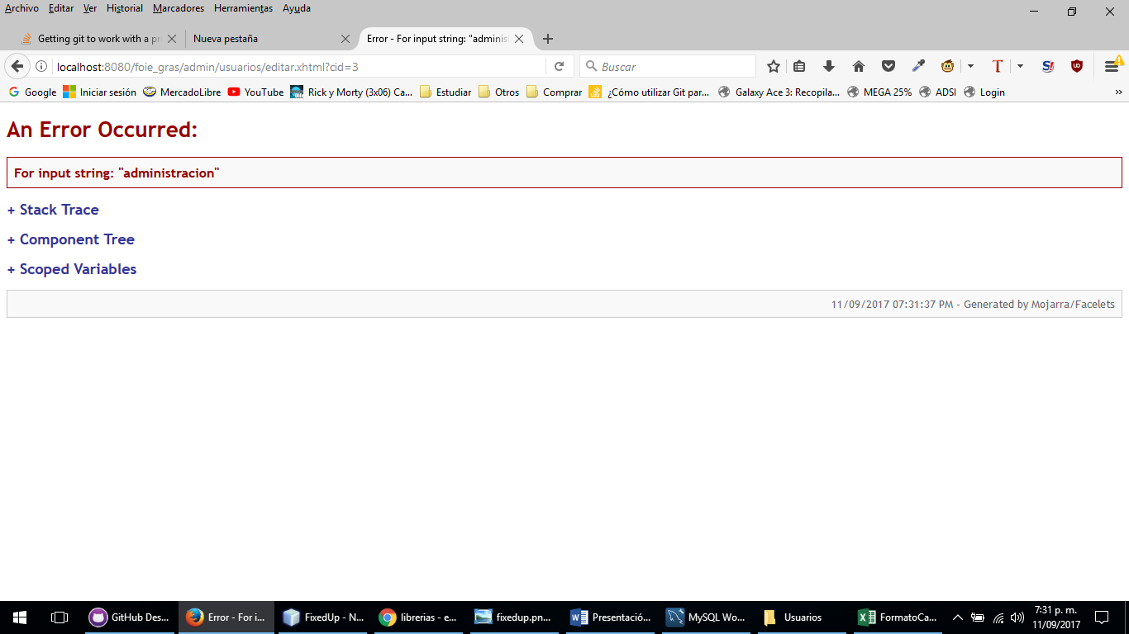
2 | Ingresamos a listar pedidos luego a editar pedido y elije el operario que este disponible o que requiera el usuario por ultimo click en aceptar | Lo sentimos el operario no se encuentra en la base de datos

